상품제안서
아이리버 휴대용 칫솔살균기(고급형) | 상품코드: S02461

 |  |  |  |  |  |  | 02-713-8555 | www.synergygift.co.kr
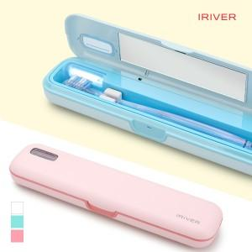

【상세/제작정보】 | AA건전지 및 USB전원 겸용 사용, 분리세척이 가능한 칫솔살균기

【인쇄/포장옵션】 | 레이저, 풀칼라 / 포장지포장

【공급단가】 | 수량 | 50~ | 100~ | 500~ | 1,000~ | 2,000~
*VAT별도 | 단가 | 14,880원 | 14,280원 | 13,560원 | 13,320원 | 13,200원

【상품 URL】 | https://www.synergygift.co.kr:443/src/goods_detail.php?gdno=16652

